トップ
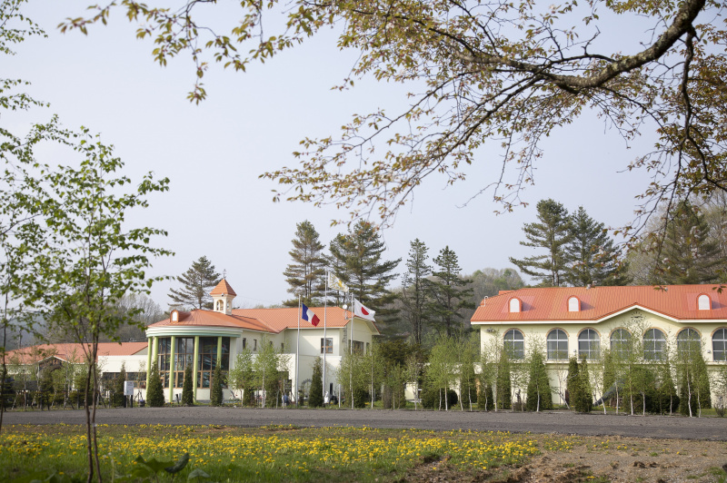
GLAMPING VILLAGE～紅葉の里山～
お知らせ 施設紹介 ご利用料金 お食事 過ごし方 お問合せ アクセス
Presented by ディマシオ美術館

競走馬を育む日高の大自然に抱かれながら
パリにも東京にもない芸術に親しみ
最新技術を駆使した３Ｄプリントハウスで過ごす
とっておきの非日常をあなたへ

ご予約

※画像はすべて仮です

インスタ
インスタ
インスタ
インスタ

お知らせ
お知らせ

施設紹介
施設全体図
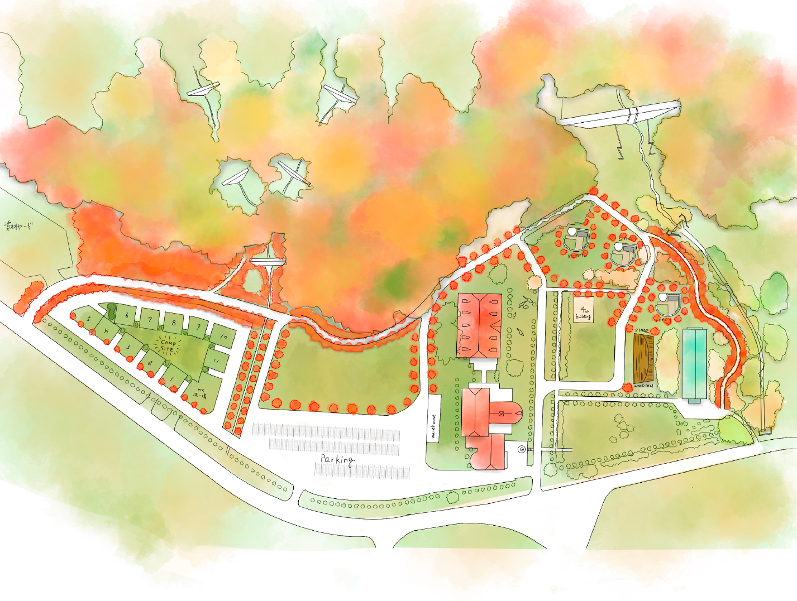

グランピング

キャンプサイト

ディマシオ美術館

グランピング

３Dプリンターで建築した宿泊ハウス
３ＤＰハウスの画像

屋根付きデッキの囲炉裏
デッキ全体・囲炉裏の画像

専用の風呂、シャワー、トイレ
水回りの画像

売店・レストラン・バー
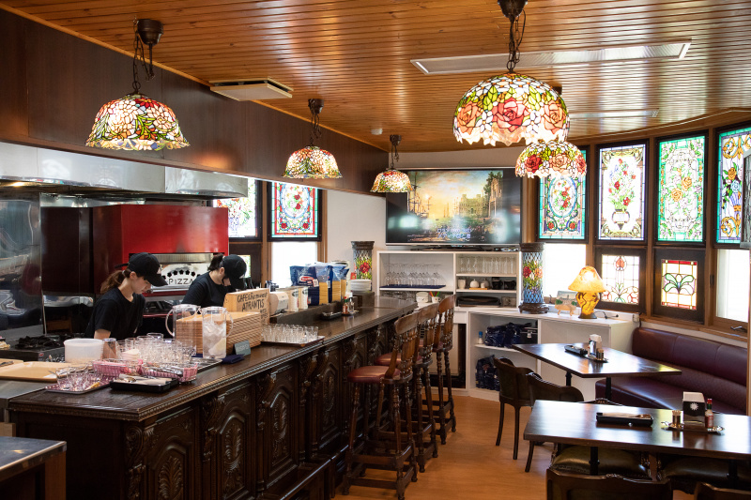

美術館内のアトランティスにてご提供

ご利用料金
グランピング宿泊料
グランピングの画像

チェックイン：15:00
チェックアウト：10:00
・夕食・朝食付きコース
料金：20,000円／1名
・素泊まりコース
料金：15,000円／1名

キャンプサイト利用料
キャンプサイトの画像

チェックイン：13:00
チェックアウト：10:00
料金：10,000円／区画

お食事
夕食 Aコース
Aコースの画像

道産野菜のバーニャカウダ
焼きタラバガニ
ツブのアヒージョ
こぶ黒牛ステーキ
タコ飯
スモアサンド

夕食 Bコース
Bコースの画像

生ハム＆チーズの盛り合わせ
ローストビーフ
ホロシリ牛乳のチーズフォンデュ
ツブのマイアヒ
スパイシートマトソース煮込み
リゾット
スモアサンド

朝食
Bコースの画像

ホットサンド
コーヒー

過ごし方
15:00 チェックイン
自然散策
チェックイン、自然散策の画像

16:00 美術館
美術館の画像

17:00 風呂・サウナ
風呂・サウナの画像

18:00 夕食
キャンプファイヤー
夕食・キャンプファイヤーの画像

20:00 バー
ナイトミュージアム
バー・ナイトミュージアムの画像

22:00 星空観賞
就寝
星空観賞の画像

07:00 朝食
朝食の画像

10:00 チェックアウト

お問合せ
問い合わせフォーム

アクセス
